Graphs
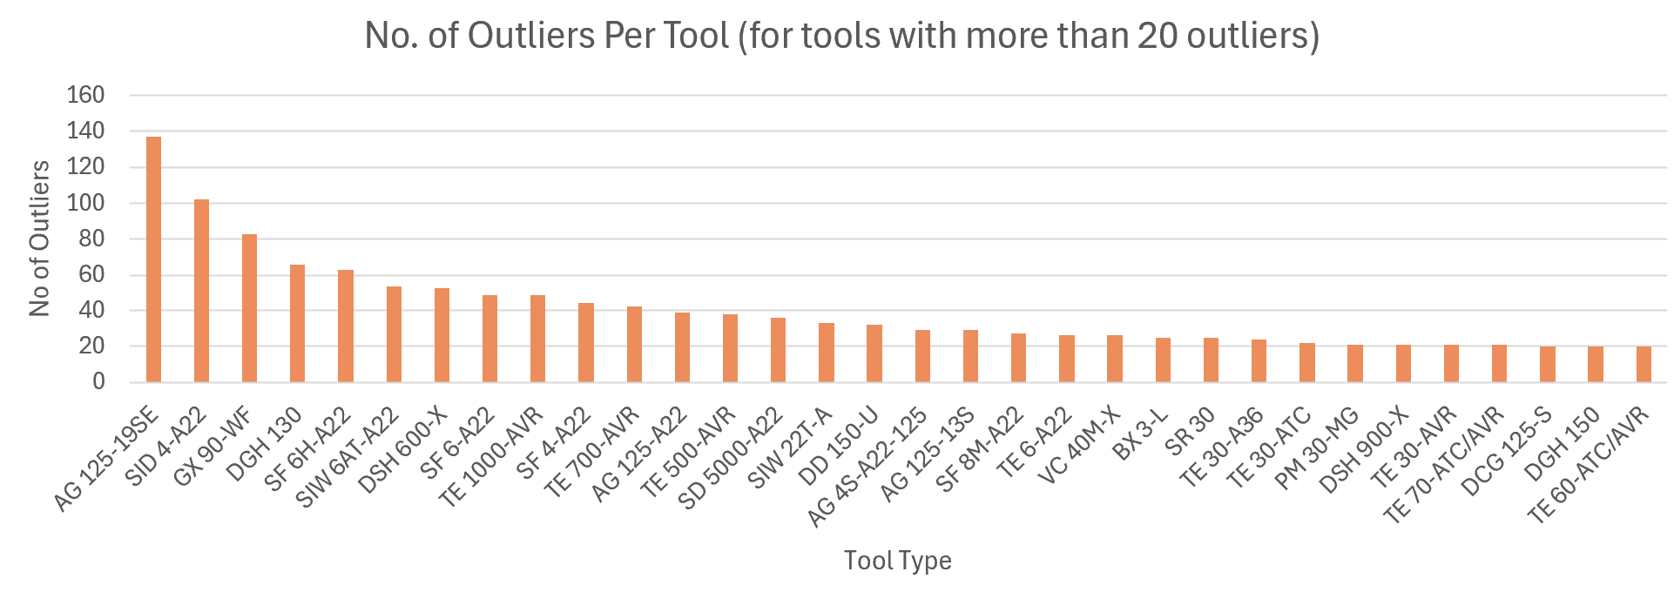
No. of RRFs = 100 (Per Individual Customer)
 | Count 100
DSH 900-X | 5.0
DSH 700-X | 4.0
DD 110-W | 4.0
X-6-MX 72 | 4.0
SR 30 | 3.0
DD 150-U | 3.0
DSH 900 | 3.0
TE 500-AVR | 3.0
TE 700-AVR | 3.0
AG 125-19SE | 3.0
AG 125-A22 | 3.0
DCG 125-S | 3.0
DCG 125-S | 3.0
DD 160 | 3.0
DD-WMS 100 | 3.0
DGH 130 | 3.0
DGH 130 | 3.0
DGH 130 | 3.0
DSH 700 | 3.0
DSH 900-X | 3.0
DST WRC-CA | 3.0
DWS 225 | 3.0
DX 6 | 3.0
GX 90-WF | 3.0
GX 90-WF | 3.0
SID 4-A22 | 3.0
SIW 22T-A | 3.0
TE 1000-AVR | 3.0
VC 40M-X | 3.0
VC 40M-X | 3.0
VC 40M-X | 3.0
WSR 36-A | 3.0
No. of Outliers (Per Individual Customer)
DSH 900-X | 5.0
DSH 700-X | 5.0
DD 110-W | 4.0
X-6-MX 72 | 4.0
SR 30 | 5.0
DD 150-U | 4.0
DSH 900 | 4.0
TE 500-AVR | 4.0
TE 700-AVR | 4.0
AG 125-19SE | 3.0

No. of RRFs = 100 (Overall Aggregate Per Tool)
 | No. of RRFs = 100
AG 125-19SE | 105
SID 4-A22 | 91
GX 90-WF | 72
SF 6H-A22 | 56
DGH 130 | 55
SIW 6AT-A22 | 50
DSH 600-X | 48
SF 6-A22 | 43
TE 1000-AVR | 43
SF 4-A22 | 38
TE 700-AVR | 37
AG 125-A22 | 37
TE 500-AVR | 33
SD 5000-A22 | 32
SIW 22T-A | 30
DD 150-U | 29
AG 4S-A22-125 | 29
SF 8M-A22 | 25
TE 6-A22 | 25
VC 40M-X | 24
BX 3-L | 23
TE 30-A36 | 22
PM 30-MG | 21
DSH 900-X | 20
TE 30-AVR | 20
TE 70-ATC/AVR | 20

